Sheet1
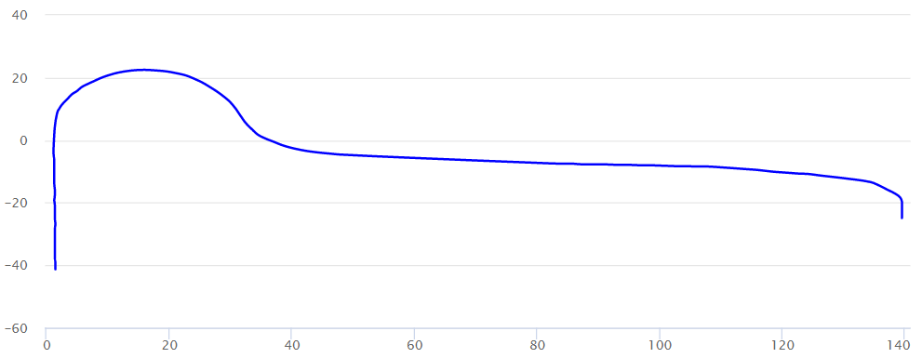
佳木斯机务段 JLJ-1机车轮对动态检测系统
单轮外形尺寸报告

1.车轮信息
检测时间： |  |  | 车型车号：
车序号： | 1车 |  | 机车号：
轴号： |  |  | 轮位：
检测过程：

2.外形尺寸测量数据
测量项目 | 测量值(mm) | 结论 | 门限
轮径
踏面磨耗
轮缘厚度
轮辋宽度
QR值
内侧距

3.车轮外形示意图

